Sheet1
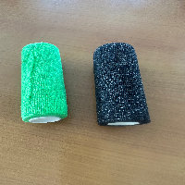
BAĞLAYICI TARİFE BİLGİSİ DETAY BİLGİSİ
 | BTB Numarasi: | TR330000230010
 | Gtip No: | 300510000000
 | Ge?erlilik Bsg.Tarihi: | 22/06/2023
 | Siniflandirmanin Gerek?esi:
 | a. Genel yorum kuralları (1) ve (6) maddeleri , b. Türk Gümrük Tarife Cetveli İzahnamesi 3005 tarife pozisyonu açıklama notları. c. İstanbul Laboratuvar Müdürlüğünün 09.06.2023 tarihli, 3423BTB1123 sayılı Analiz Raporu ç. Gümrük Genel Tebliğ (Tarife Sınıflandırma Kararları) Seri No:36
 | Esyanin Tanimi:
 | Yapışkan sargılar ve yapışkan tabakası olan diğer maddeler

